ポスティングスケジュール及び申込書
ポスティングスケジュール及び申込書
※緑色枠に必要事項をご入力の上、FAX又はメールにてお送りください。 （代理店様からのお申し込みは、青枠にもご入力ください。）
【全戸配布（黄色枠）】、選別配布【一軒家（ピンク枠）・共同住宅（水色枠）】にポスティングのご希望の配布申込数をご入力ください。
お申込日 | ※必須 |  | 年 |  |  | 月 |  | 日 | ※代理店様からのお申し込みの場合のみ、ご入力ください。
広告主様名 | ※必須 |  |  | 担当者名 | ※必須 |  |  |  | 代理店様名 |  |  |  |  | 担当者名
住所 | ※必須 |  |  |  |  |  |  |  | 住所
TEL | ※必須 |  |  | FAX | ※必須 |  |  |  | TEL |  |  |  |  | FAX

E-mail | ※必須 |  |  |  |  |  |  |  | E-mail
広告内容 | ※必須 |  |  |  |  |  |  |  | サイズ |  | ※必須
配布方法 | ※必須 |  |  |  |  |  |  |  | ※配布されるチラシのサイズを ご入力ください。 記入例：A4
※全戸配布、一軒家配布、共同住宅配布のいずれかをご入力ください。
備考 ※その他ご希望の内容ございましたら、ご連絡ください。
※注意事項 |  |  |  |  |  |  | 申込書送り先
 |  |  |  |  |  |  | E-mail | info@k-postingya.com |  |  |  | FAX | 086-486-0115
■岡山市エリアはご相談ください。 |  |  |  |  |  |  | 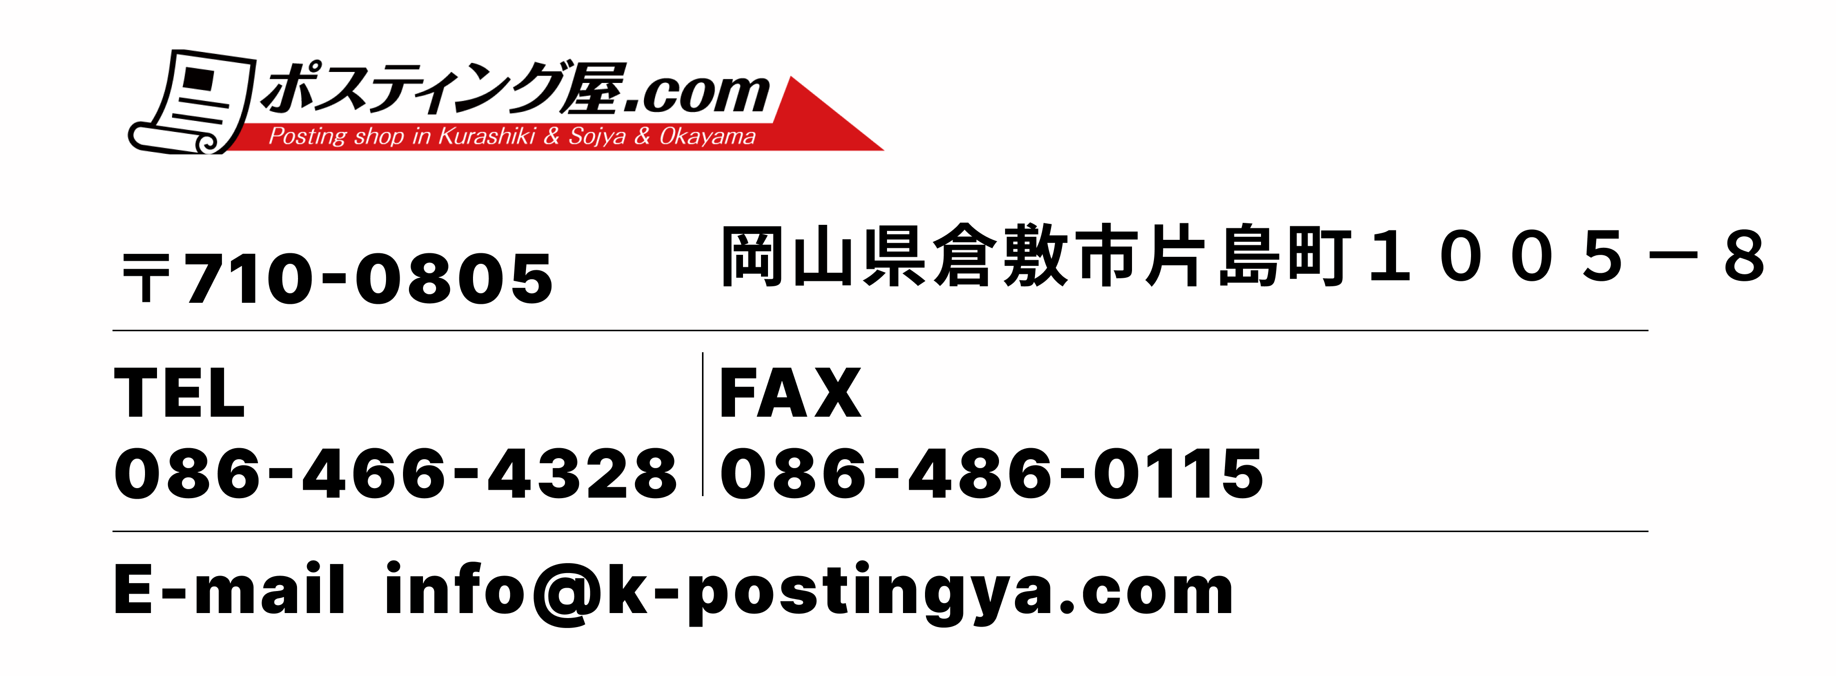
■事前にチラシの社内審査がございます。内容によってはお断りする場合がございます。
■弊社では、〜A4以上のサイズの配布希望の場合、A4サイズ以下の折済で納品ください。
■納品される際は、1000枚単位での結束をお願いいたします。
■申込される際は、納品日・配布開始日・終了日をご確認の上お申込ください。
配布開始日 | 配布終了日 | エリア 番号 | エリア地区 | 町 |  |  |  |  |  | 全戸 配布可能数 | 全戸 申込数 | 一軒家 配布可能数 | 一軒家 申込数 | 共同住宅 配布可能数 | 共同住宅 申込数

搬入日：7/27 | 2026-08-07 | ① | 東地区 西地区 | 鶴形、美和、中央、新田 |  |  |  |  |  | 2,717 |  | 1,537 |  | 1,180
 |  | ② | 老松地区 | 川西町、稲荷町、南町、白楽町、老松町、石見町、田ノ上、田ノ上新町、日吉町 |  |  |  |  |  | 4,160 |  | 1,980 |  | 2,180
2026-08-01 |  | ⑩ | 西阿知地区 | 西阿知町、西阿知町西原、片島町、西阿知町新田 |  |  |  |  |  | 5,875 |  | 4,310 |  | 1,565
 |  | ⑬ | 茶屋町地区 | 茶屋町、茶屋町早沖 |  |  |  |  |  | 6,240 |  | 4,430 |  | 1,810
 |  | ⑭ | 水島地区 | 千鳥町、相生町、常磐町、栄町、弥生町、寿町、東川町、緑町、瑞穂町、春日町、幸町、青葉町、高砂町、明神町、亀島町、神田 |  |  |  |  |  | 4,036 |  | 2,686 |  | 1,350
 |  | ⑳-1 | 総社市地区 | 井手、総社、三須、総社1〜3、西郡、北溝手、南溝手、 金井戸 |  |  |  |  |  | 3,235 |  | 2,445 |  | 790
搬入日：8/3 | 2026-08-14 | ③ | 大高地区 | 沖、沖新町、堀南、西中新田、笹沖、吉岡、浦田、福井、東富井、西富井、上富井、四十瀬 |  |  |  |  |  | 11,403 |  | 6,653 |  | 4,750
 |  | ④ | 万寿地区 | 大内、川入、寿町、北浜町、日ノ出町、浜ノ茶屋、浜町、幸町、大島、福島、平田 |  |  |  |  |  | 8,491 |  | 5,180 |  | 3,311
2026-08-08 |  | ⑥ | 粒江地区 帯江地区 | 粒浦、東粒浦、羽島、二日市、加須山、倉敷ハイツ、 有城、亀山、帯高 |  |  |  |  |  | 4,722 |  | 3,972 |  | 750
 |  | ⑮-1 | 福田地区 | 福田町浦田、福田町福田、福田町古新田 |  |  |  |  |  | 3,859 |  | 2,722 |  | 1,137
 |  | ⑱-1 | 玉島地区、長尾地区、富田地区、船穂地区 | 上成、新倉駅前、爪崎、長尾、阿賀崎1〜5、阿賀崎、道越 |  |  |  |  |  | 6,245 |  | 3,655 |  | 2,590
 |  | ⑳-2 | 総社市地区 | 真壁、駅前、井尻野、中原、三輪、駅南、清音上中島 |  |  |  |  |  | 4,070 |  | 2,792 |  | 1,278
搬入日：8/10 | 2026-08-21 | ⑤ | 中州地区 | 安江、八王寺町、酒津、水江、中島 |  |  |  |  |  | 10,032 |  | 6,442 |  | 3,590
 |  | ⑧ | 菅生地区 | 西坂、生坂、三田、西岡、宮前、青江 |  |  |  |  |  | 4,144 |  | 2,792 |  | 1,352
2026-08-15 |  | ⑮-2 | 福田地区 | 北畝、中畝、東塚、広江 |  |  |  |  |  | 8,643 |  | 5,927 |  | 2,716
 |  | ⑱-2 | 玉島地区、長尾地区、富田地区、船穂地区 | 乙島、中央1〜3、八島、船穂、玉島、玉島1〜3 |  |  |  |  |  | 7,075 |  | 5,530 |  | 1,545
 |  | ⑲ | 早島地区 | 早島、若宮、前潟 |  |  |  |  |  | 4,080 |  | 3,280 |  | 800
 |  | ⑳-3 | 総社市地区 | 中央1〜6、門田、溝口、小寺、清音柿木 |  |  |  |  |  | 4,224 |  | 2,474 |  | 1,750
搬入日：8/ 17 | 2026-08-28 | ⑦ | 中庄地区 | 黒崎、中庄、鳥羽、徳芳、中庄団地 |  |  |  |  |  | 7,170 |  | 3,797 |  | 3,373
 |  | ⑨ | 豊洲地区 | 中帯江、五日市、西田、早高、高須賀 |  |  |  |  |  | 1,521 |  | 1,461 |  | 60
2026-08-22 |  | ⑪ | 藤戸地区 | 藤戸町天城、天城台、藤戸町藤戸 |  |  |  |  |  | 2,570 |  | 2,340 |  | 230
 |  | ⑫ | 庄地区 | 上東、下庄、栗坂、松島、ニ子、山地、庄新町 |  |  |  |  |  | 6,107 |  | 3,553 |  | 2,554
 |  | ⑯ | 連島地区 | 連島、西ノ浦、鶴新田、矢柄、鶴の浦、連島1〜5、 連島中央 |  |  |  |  |  | 10,668 |  | 8,123 |  | 2,545
 |  | ⑰ | 郷内地区 | 林、木見、福江 |  |  |  |  |  | 2,048 |  | 1,640 |  | 408
 |  | ⑱-3 | 玉島地区、長尾地区、富田地区、船穂地区 | 柏島、柏台 |  |  |  |  |  | 2,250 |  | 2,120 |  | 130
 |  | ⑳-4 | 総社市地区 | 福井、刑部、泉、清音三因、清音軽部 |  |  |  |  |  | 1,834 |  | 1,624 |  | 210
搬入日：7/27 |  | ㉑ | 児島 | 小川町1~10丁目 |  |  |  |  |  | 2,500 |  | 2,000 |  | 500
 |  | ㉒ | 児島 | 稗田町 |  |  |  |  |  | 1,350 |  | 1,150 |  | 200
児島エリアに関しては、1ヶ月かけての配布となります。なお、イベント等の期日のあるチラシに関しては、応相談とさせていただきます。備考欄へのご記載をお願いいたします。 |  | ㉓ | 児島 | 阿津1~3丁目 |  |  |  |  |  | 400 |  | 350 |  | 50
 |  | ㉔ | 児島 | 元浜町1~3丁目 |  |  |  |  |  | 250 |  | 200 |  | 50
 |  | ㉖ | 児島 | 赤崎1~4丁目 |  |  |  |  |  | 800 |  | 700 |  | 100
 |  | ㉝ | 児島 | 田の口1~７丁目 |  |  |  |  |  | 900 |  | 800 |  | 100
8月は配布いたしません。
※9月は配布いたします。
 |  | ㉗ | 児島 | 菰池 1~3丁目 |  |  |  |  |  | 550 |  | 500 |  | 50
 |  | ㉘ | 児島 | 味野1~6丁目 |  |  |  |  |  | 900 |  | 800 |  | 100
 |  | ㉙ | 児島 | 駅前1~4丁目 |  |  |  |  |  | 300 |  | 200 |  | 100
 |  | ㉚ | 児島 | 味野上1〜2丁目・味野城 1〜2丁目 |  |  |  |  |  | 360 |  | 350 |  | 10
 |  | ㉛ | 児島 | 上の町1~4丁目 |  |  |  |  |  | 900 |  | 800 |  | 100
 |  | ㉜ | 児島 | 下の町1~10丁目 |  |  |  |  |  | 2,325 |  | 1,900 |  | 425
 |  | ㉕ | 児島 | 柳田町 |  |  |  |  |  | 900 |  | 800 |  | 100
 |  | ㉞ | 児島 | 児島塩生、通生 |  |  |  |  |  | 750 |  | 600 |  | 150
 |  |  |  |  |  |  |  |  |  | 全戸配布 合計申込数 | 0 | 一軒家 合計申込数 | 0 | 共同住宅 合計申込数 | 0
合計配布枚数 |  |  |  |  |  |  |  |  |  | 0

